Hoja2 con imágenes
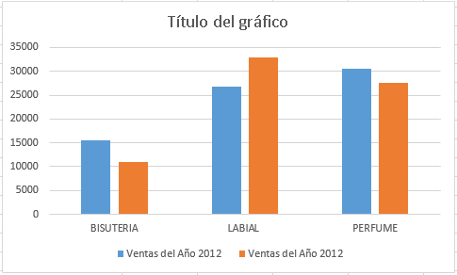
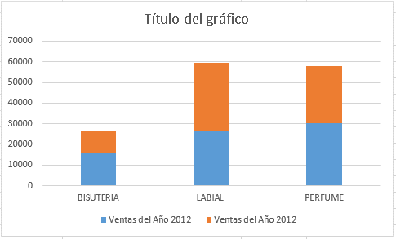
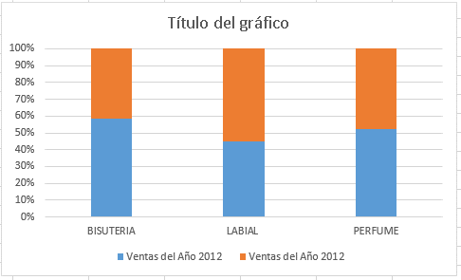
 | Ventas del Año 2012 | Ventas del Año 2012
BISUTERIA | 15618 | 10968
LABIAL | 26726 | 32870
PERFUME | 30458 | 27620
 |  |  | I M Á G E N E S

Hoja2 Gráficas circulares
 | Ventas del Año 2012 | Ventas del Año 2013
BISUTERIA | 15618 | 10968
LABIAL | 26726 | 32870
PERFUME | 30458 | 27620

